Bugs
ID del Bug | TC asociado | Fecha de Creación | Descripción | Pasos para reproducirlo | Severidad | Prioridad | Estado

1 | TC_005 TC_006 | 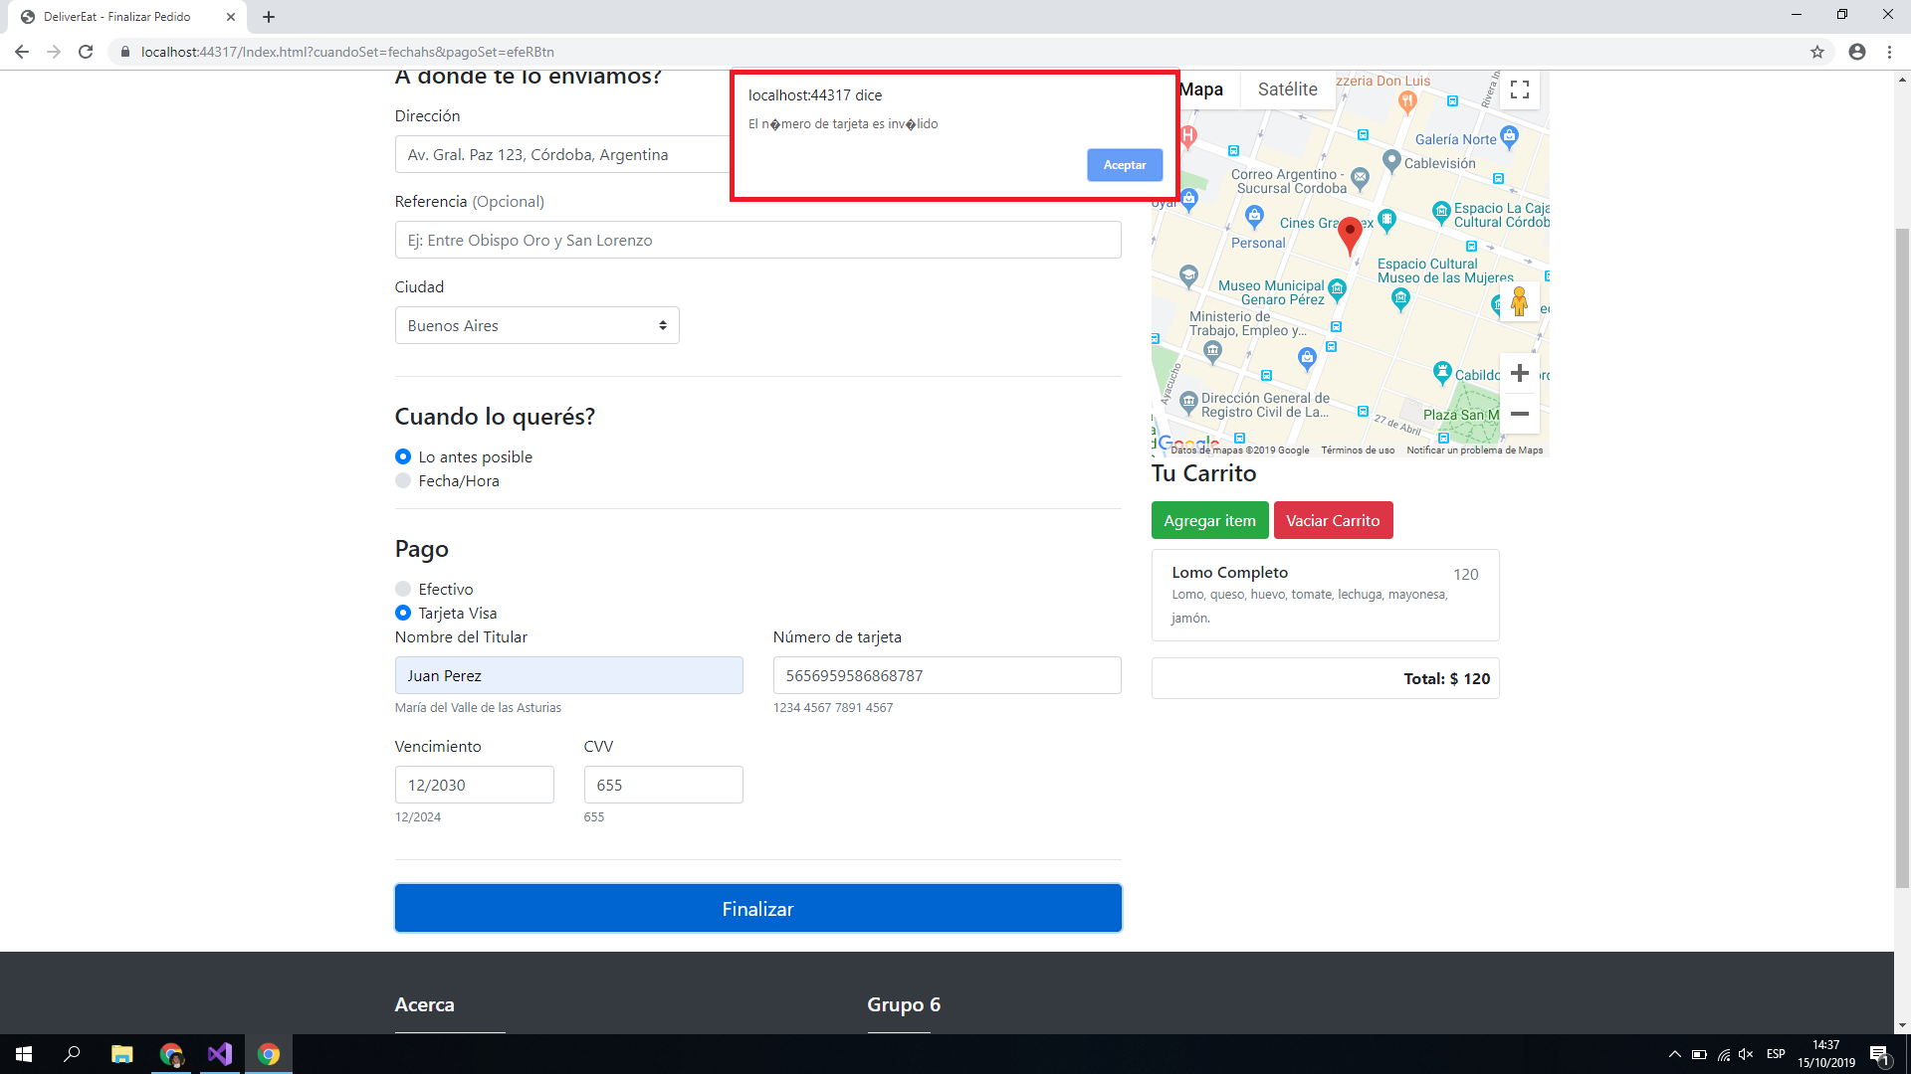 2019-10-15 | Se muestran caracteres indefinidos en lugar de acentos cuando se realizan pagos con tarjeta inválida. | 1 - Seleccionar la opción "Realizar pedido a un comercio adherido". 2 - Seleccionar la ciudad "Buenos Aires". 3 - El usuario Ingresa la calle "Gral. Paz 123, Cordoba, Argentina". 4 - Seleccionar el producto "Lomo Completo". 5 - Ingresar la fecha de entrega "16/10/2019 11:30:00" 6 - Seleccionar la opción "Tarjeta Visa" 7 -Ingresar tarjeta con los datos: Titular: Juan Perez Numero: 5282293530252693 CVV: 123 Fecha de Vencimiento: 10/2030 8 - El usuario selecciona la opción "Finalizar" | Cosmetico | Baja | Creado
2 | TC_009 | 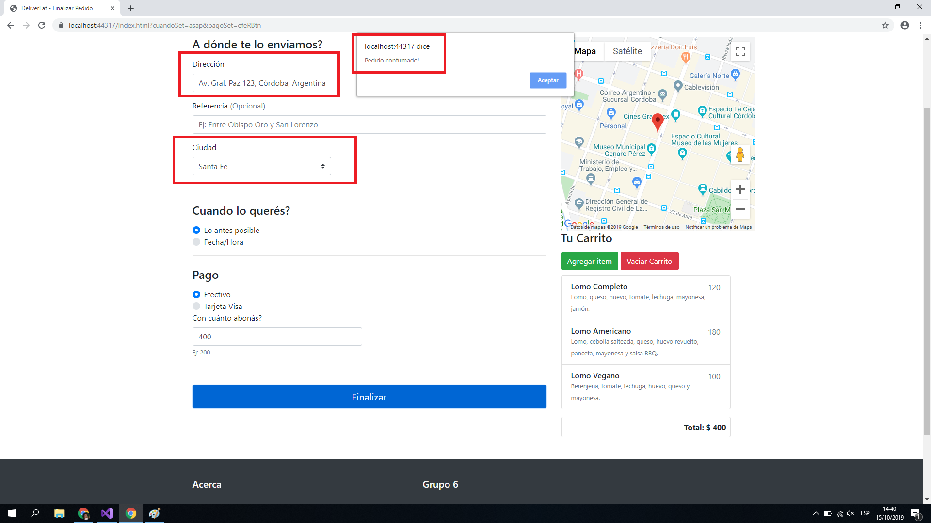 2019-10-15 | El sistema acepta la selección de calles y ciudades que no se corresponden entre sí. | 1 - Seleccionar la opción "Realizar pedido a un comercio adherido". 2 - Seleccionar la ciudad "Santa Fe". 3 - Ingresar la calle "Gral. Paz 123, Cordoba, Argentina". 4 - El usuario selecciona el producto "Lomo Completo". 5 - El usuario selecciona el producto "Lomo Americano". 6 - El usuario selecciona el producto "Lomo Vegano". 7 - Ingresar la fecha de entrega "16/10/2019 11:30:00" 8 - Seleccionar la opción "Efectivo" 9 - Ingresar monto "400" 10 - El usuario selecciona la opción "Finalizar" | Severo | Media | Creado
3 | TC_010 | 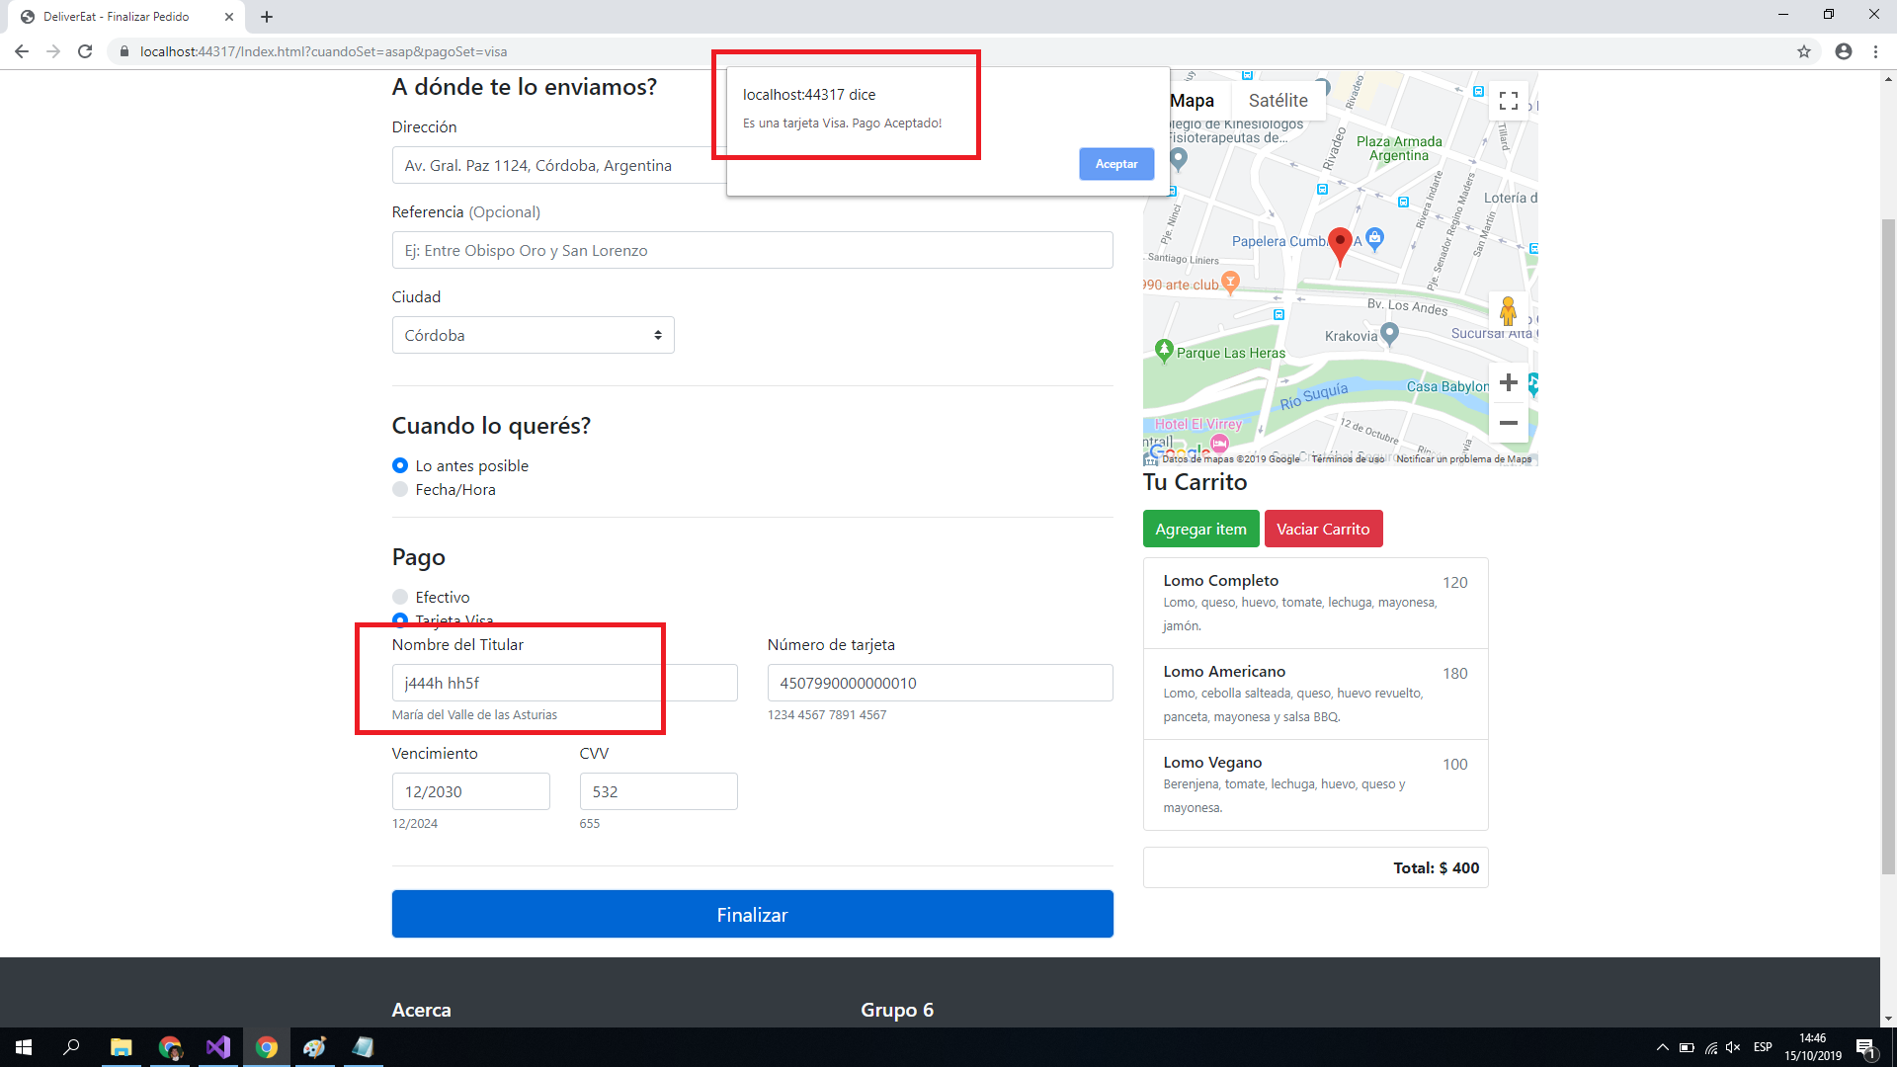 2019-10-15 | El sistema permite el ingreso de caracteres no alfabéticos en el campo de Titular de Tareta Visa y permite el pago con esa tarjeta. | 1 - Seleccionar la opción "Realizar pedido a un comercio adherido". 2 - Seleccionar la ciudad "Cordoba". 3 - El usuario Ingresa la calle "Gral. Paz 123, Cordoba, Argentina". 4 - El usuario selecciona el producto "Lomo Completo". 5 - El usuario selecciona el producto "Lomo Americano". 6 - El usuario selecciona el producto "Lomo Vegano". 7 - Ingresar la fecha de entrega "16/10/2019 11:30:00" 8 - Seleccionar la opción "Tarjeta Visa" 9 -Ingresar tarjeta con los datos: Titular: J444h h55f Numero: 4507990000000010 CVV: 123 Fecha de Vencimiento: 10/2030 10 - El usuario selecciona la opción "Finalizar" | Severo | Alta | Creado
4 | TC_010 | 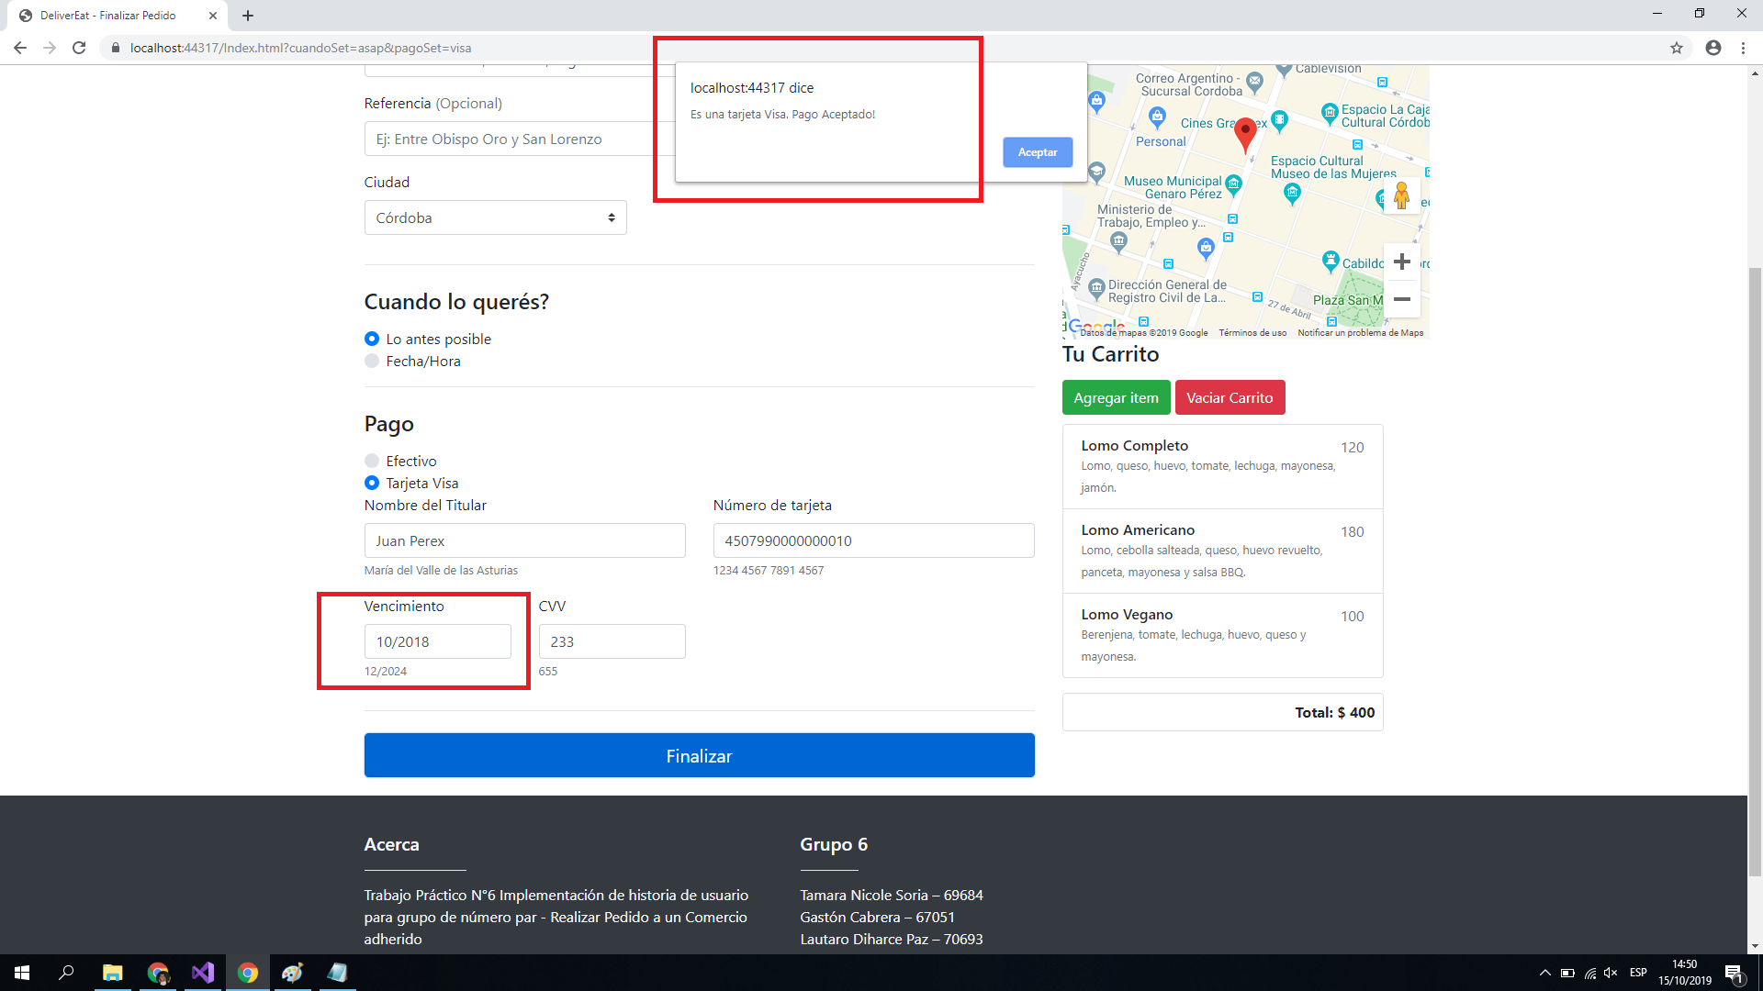 2019-10-15 | El sistema permite ingresar fechas de vencimiento de tarjeta visa anteriores a la fecha actual y permite el pago con esa tarjeta. | 1 - Seleccionar la opción "Realizar pedido a un comercio adherido". 2 - Seleccionar la ciudad "Cordoba". 3 - El usuario Ingresa la calle "Gral. Paz 123, Cordoba, Argentina". 4 - El usuario selecciona el producto "Lomo Completo". 5 - El usuario selecciona el producto "Lomo Americano". 6 - El usuario selecciona el producto "Lomo Vegano". 7 - Ingresar la fecha de entrega "16/10/2019 11:30:00" 8 - Seleccionar la opción "Tarjeta Visa" 9 -Ingresar tarjeta con los datos: Titular: Juan Perez Numero: 4507990000000010 CVV: 123 Fecha de Vencimiento: 10/2018 10 - El usuario selecciona la opción "Finalizar" | Severo | Alta | Creado
5 | TC_010 | 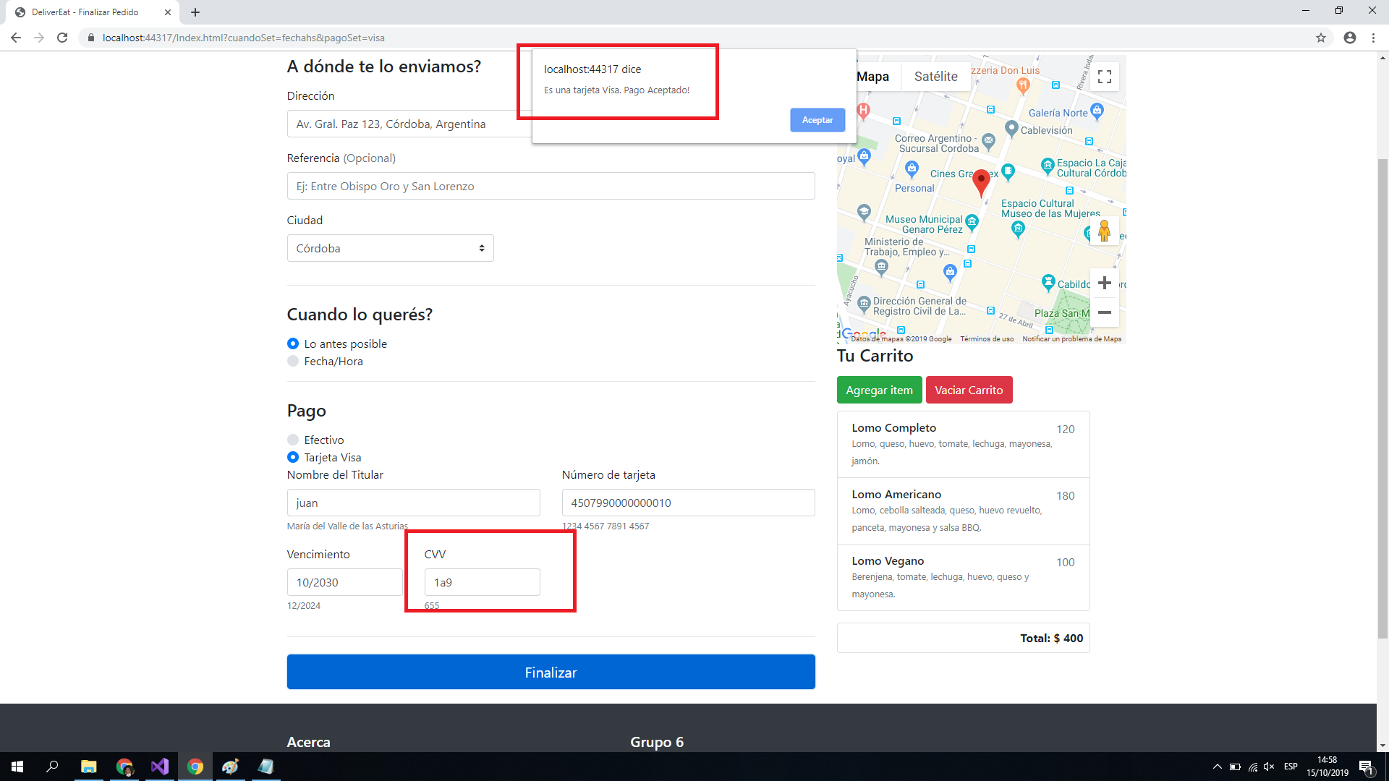 2019-10-15 | El sistema permite el ingreso de caracteres no numéricos al campo de CVV y permite el pago con esa tarjeta. | 1 - Seleccionar la opción "Realizar pedido a un comercio adherido". 2 - Seleccionar la ciudad "Santa Fe". 3 - El usuario Ingresa la calle "Gral. Paz 123, Cordoba, Argentina". 4 - El usuario selecciona el producto "Lomo Completo". 5 - El usuario selecciona el producto "Lomo Americano". 6 - El usuario selecciona el producto "Lomo Vegano". 7 - El usuario selecciona la opcion de entrega "Lo Antes Posible" 8 - Ingresar la fecha de entrega "16/10/2019 11:30:00" 9 - Seleccionar la opción "Tarjeta Visa" 10 -Ingresar tarjeta con los datos: Titular: Juan Perez Numero: 4507990000000010 CVV: 1a9 Fecha de Vencimiento: 10/2030 11 - El usuario selecciona la opción "Finalizar" | Severo | Alta | Creado
6 | TC-005 TC-006 TC-007 | 2019-10-15 | El formulario de carga de pedido se actualiza cada vez que ocurre un error de carga de datos y limpia todos los campos ingresados. El sistema debe permitir corregir dichos campos. | 1 - Seleccionar la opción "Realizar pedido a un comercio adherido". 2 - Seleccionar la ciudad "Córdoba". 3 - El usuario Ingresa la calle "Gral. Paz 123, Cordoba, Argentina". 4 - Seleccionar el comercio "Betos". 5 - Seleccionar el producto "Lomo Completo". 6 - Ingresar la fecha de entrega "16/10/2019 11:30:00" 7 - Seleccionar la opción "Tarjeta Visa" 8 -Ingresar tarjeta con los datos: Titular: Juan Perez Numero: 5282293530252693 CVV: 123 Fecha de Vencimiento: 10/2030 9 - El usuario selecciona la opción "Finalizar" | Menor | Media | Creado
7 | TC-008 | 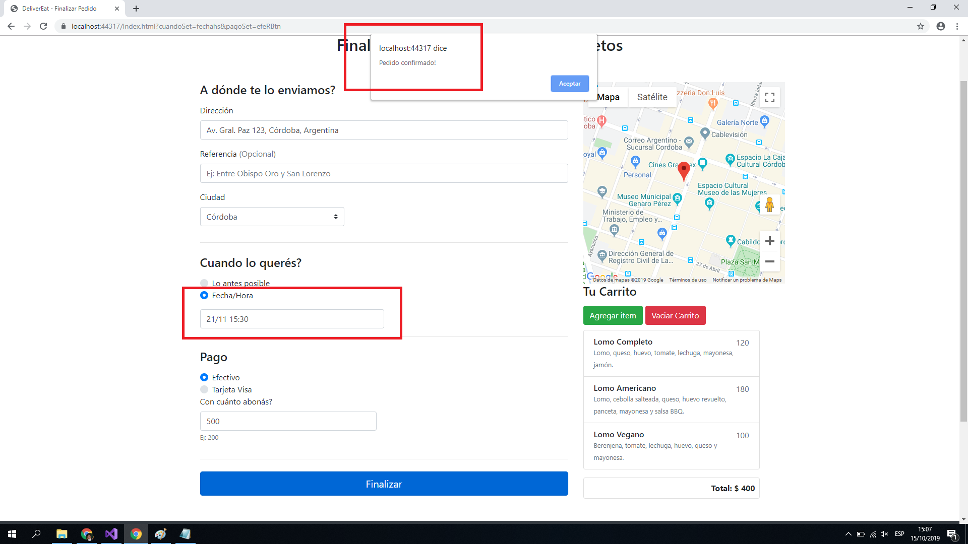 2019-10-15 | El sistema registra el pedido cuando la fecha de entrega es posterior a los 15 días de la fecha de realización del pedido. | 1 - El usuario selecciona la opción "Realizar pedido a un comercio adherido". 2 - El usuario selecciona la ciudad "Córdoba". 3 - Ingresar la calle "Gral. Paz 123, Cordoba, Argentina". 4 - El usuario selecciona el producto "Lomo Completo". 5 - El usuario selecciona el producto "Lomo Americano". 6 - El usuario selecciona el producto "Lomo Vegano". 7 - El usuario selecciona la fecha de entrega "21/11/2019 15:30:00" 8 - El usuario modifica la fecha de entrega "Fecha/Hora" 9 - El usuario ingresa el monto en efectivo $500. 10 - El usuario selecciona la opción "Finalizar". | Severo | Media | Creado
8 | TC-010 | 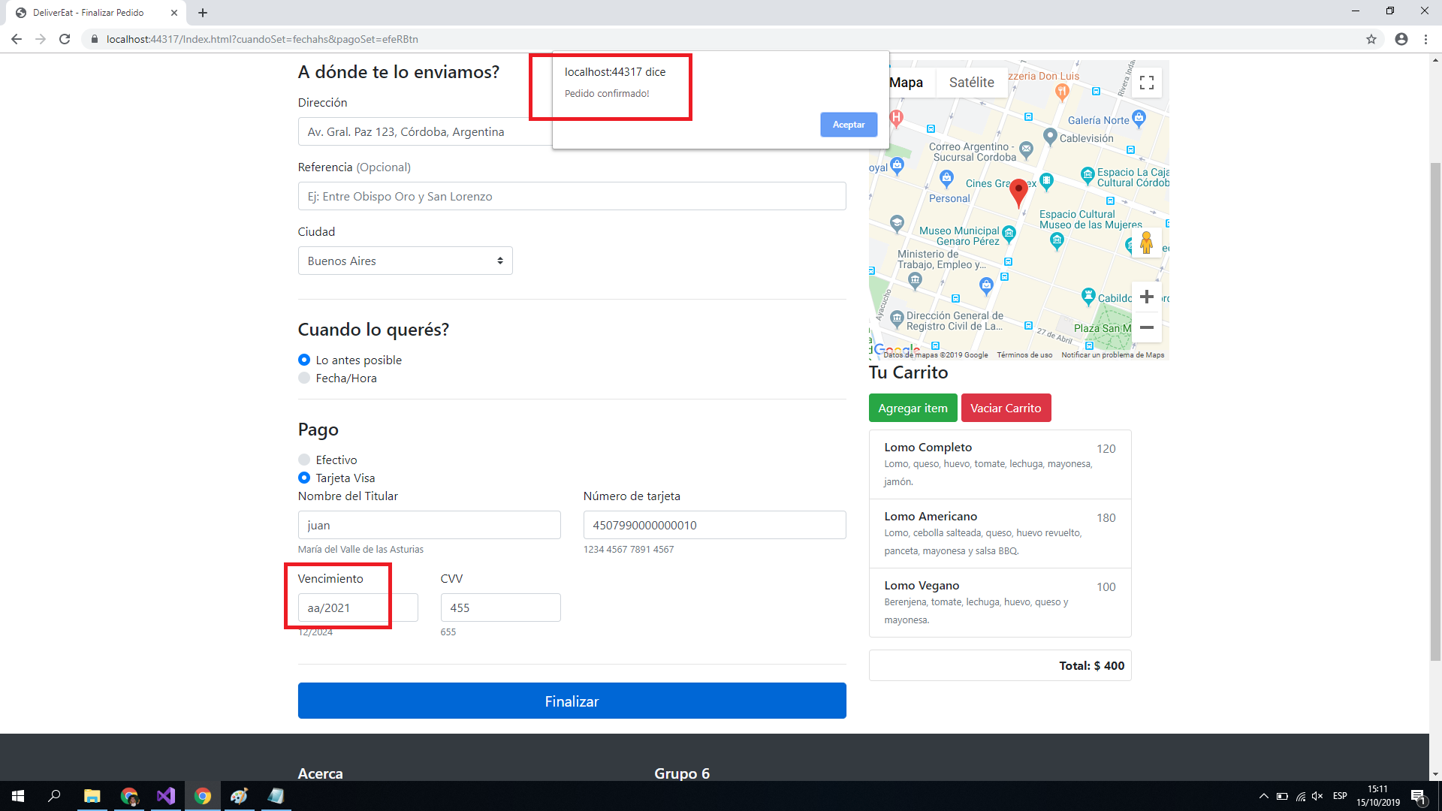 2019-10-15 | El sistema no valida formato de fecha de vencimiento de Tareta Visa y permite realizar pagos con formatos incorrectos. | 1 - Seleccionar la opción "Realizar pedido a un comercio adherido". 2 - Seleccionar la ciudad "Buenos Aires". 3 - El usuario Ingresa la calle "Gral. Paz 123, Cordoba, Argentina". 4 - El usuario selecciona el producto "Lomo Completo". 5 - El usuario selecciona el producto "Lomo Americano". 6 - El usuario selecciona el producto "Lomo Vegano". 6 - Ingresar la fecha de entrega "16/10/2019 11:30:00" 7 - Seleccionar la opción "Tarjeta Visa" 8 -Ingresar tarjeta con los datos: Titular: Juan Perez Numero: 4507990000000010 CVV: 1a3 Fecha de Vencimiento: aa/2021 9 - El usuario selecciona la opción "Finalizar" | Severo | Alta | Creado
9 | TC-013 | 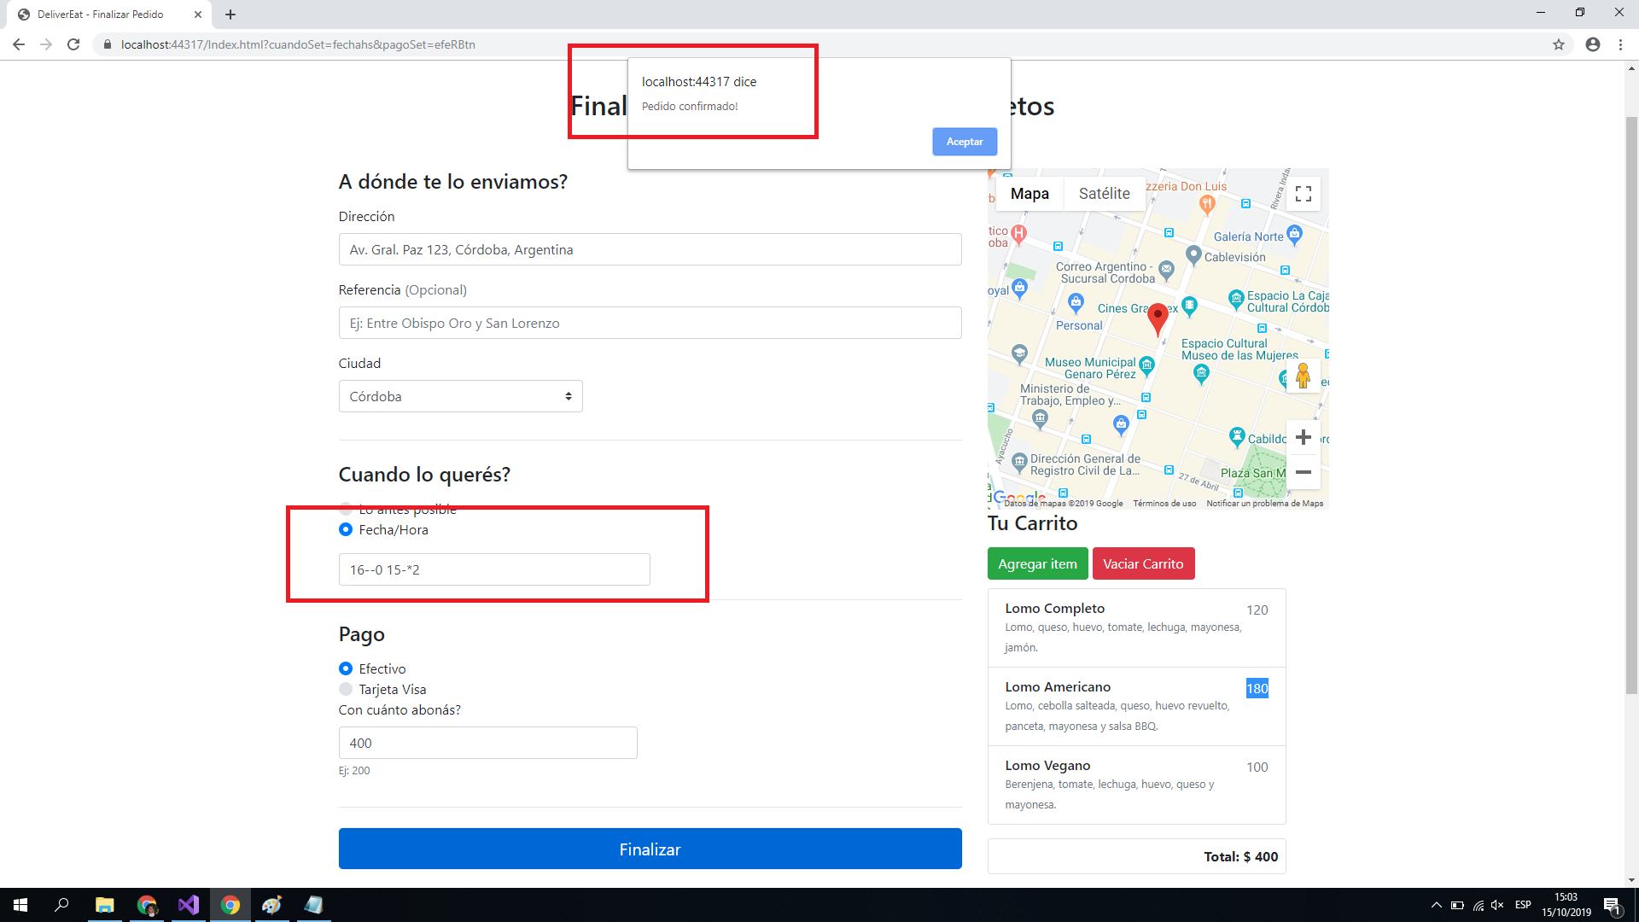 2019-10-15 | El sistema permite realizar pedidos cuando el formato de fecha de entrega es incorrecto y permite ademas el ingreso de caracteres no numéricos. Esto sucede porque el sistema permite modificar el campo de fecha de entrega luego de que esta fué seleccionada de el calendario y luego no se realiza ningún tipo de validación sobre este campo, simplemente se asume que el campo va a ser siempre correcto. Se recomienda agregar validaciones y efectuar el bloqueo del campo de fecha una vez que el usuario la ha seleccionado. | 1 - El usuario selecciona la opción "Realizar pedido a un comercio adherido". 2 - El usuario selecciona la ciudad "Córdoba". 3 - Ingresar la calle "Gral. Paz 123, Cordoba, Argentina". 4 - El usuario selecciona el producto "Lomo Completo". 5 - El usuario selecciona el producto "Lomo Americano". 6 - El usuario selecciona el producto "Lomo Vegano". 7 - El usuario selecciona del calendario la fecha 16/10/2019 11:30 8 - El usuario modifica la fecha de entrega e ingresa el valor: "16--0 15-*2" 9 - El usuario ingresa el monto en efectivo $400. 10 - El usuario selecciona la opción "Finalizar". | Severo | Alta | Creado
10 | TC-014 | 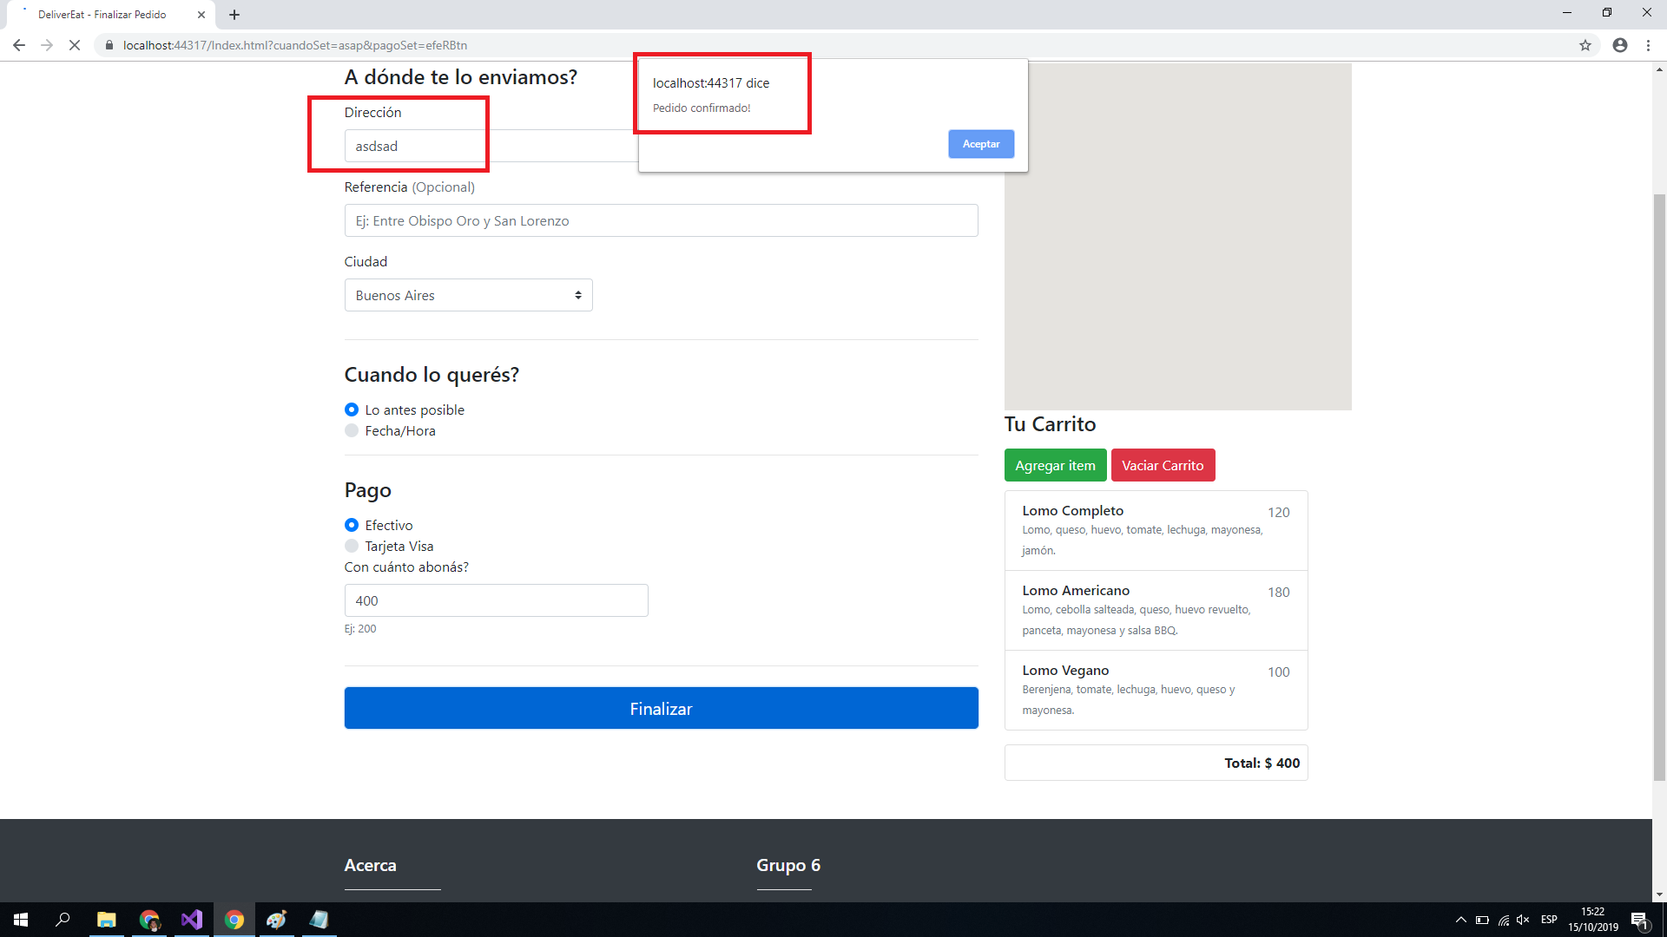 2019-10-15 | El sistema no valida que la direccion ingresada sea válida o existente. | 1 - El usuario selecciona la opción "Realizar pedido a un comercio adherido". 2 - El usuario selecciona la ciudad "Córdoba". 3 - El usuario ingresa la calle "asdsad". 4 - El usuario selecciona el producto "Lomo Completo". 5 - El usuario selecciona el producto "Lomo Americano". 6 - El usuario selecciona el producto "Lomo Vegano". 7 - El usuario selecciona tipo de entrega "Lo Antes Posible" 8 - El usuario ingresa el monto en efectivo $400. 9 - El usuario selecciona la opción "Finalizar". | Menor | Media | Creado
11 | TC-012 | 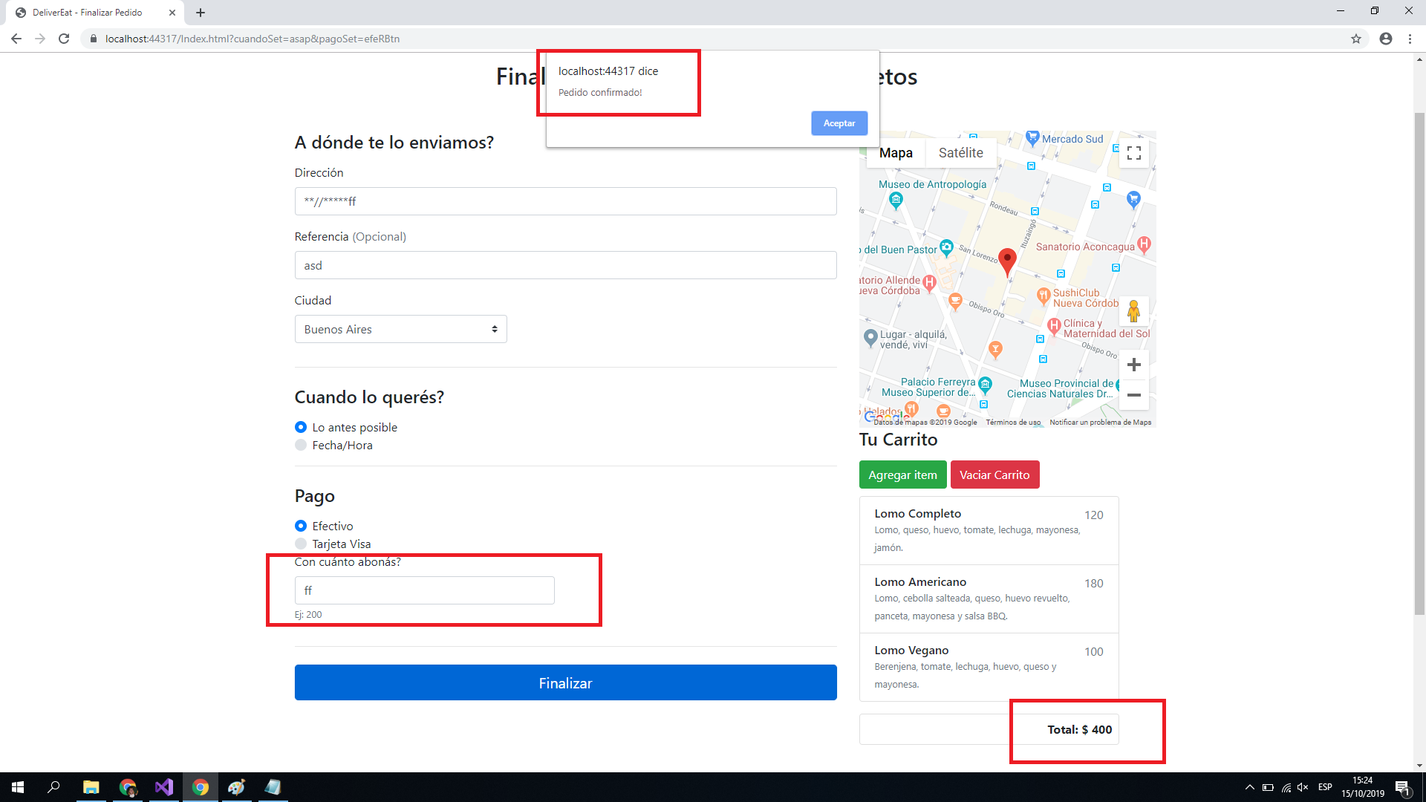 2019-10-15 | El sistema acepta ingresar pagos en efectivo ingresando caracteres no numéricos en el campo de monto. | 1 - El usuario selecciona la opción "Realizar pedido a un comercio adherido". 2 - El usuario selecciona la ciudad "Córdoba". 3 - El usuario ingresa la calle "**//*****ff". 4 - El usuario selecciona el producto "Lomo Completo". 5 - El usuario selecciona el producto "Lomo Americano". 6 - El usuario selecciona el producto "Lomo Vegano". 7 - El usuario selecciona tipo de entrega "Lo Antes Posible" 8 - El usuario ingresa el monto en efectivo "ff". 9 - El usuario selecciona la opción "Finalizar". | Severo | Alta | Creado
12
13
14
15

